Table 1
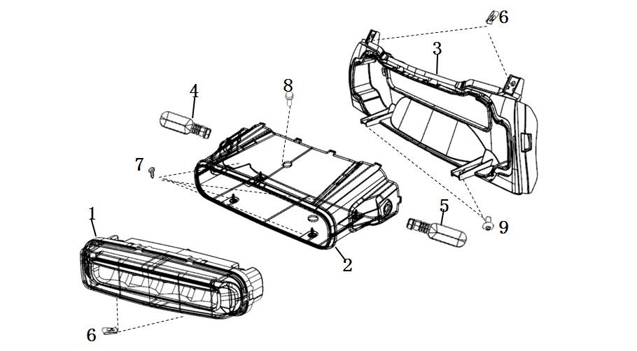
LISTADO DE RECAMBIOS VS1
Nº | Referencia | Descripción | Cantidad | EAN | Esquema
Luces delanteras
1 | 33100-TBG-A00 | Combinación de faros | 1 | 8435596623319
2 | 64305-TBG-A00 | Pantalla grande | 1 | 8435596623326
3 | 64306-TBG-A00 | Cubierta trasera del faro | 1 | 8435596623333
4 | 33400-TBG-A10 | Señal de giro trasera derecha | 1 | 8435596623340
5 | 33450-TBG-A10 | Señal de giro trasera izquierda | 1 | 8435596623357
6 | 90303-GCC-000 | Clip de lengüeta M4 | 8 | 8435596623364
7 | 93903-QSM-A10 | Tornillo autorroscante 4x12 (trivalente negro) | 4 | 8435596623371
8 | 95701-08016-07 | Perno de brida 8X16 (trivalente negro) | 1 | 8435596623388
9 | 93500-QSM-C000 | Tornillo Phillips de cabeza plana grande 5X12 | 2 | 8435596623395
Display
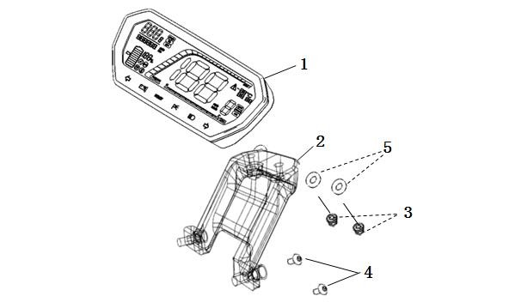
1 | 37200-TBG-A00 | Ensamblaje de instrumentos | 1 | 8435596623401
2 | 53133-TBG-A00 | Controlador (versión de 3500 W de velocidad) | 1 | 8435596623418
3 | 94050-06080 | Tuerca embridada M6 (color trivalente) | 2 | 8435596623425
4 | 96700-06016-07 | Tornillo de cabeza hueca hexagonal 6x16 (trivalente negro) | 2 | 8435596623432
5 | 37300-QSM-A00 | Junta de goma | 2 | 8435596623449
Conjunto de mangos, piñas y retrovisores
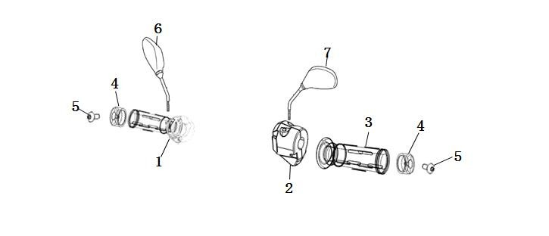
1 | 35200-QSM-A70 | Conjunto de interruptor de combinación izquierdo | 1 | 8435596623456
2 | 35150-TBG-A00 | Conjunto de interruptor de combinación derecho | 1 | 8435596623463
3 | 30400-TAC-EC0 | Agarre izquierdo | 1 | 8435596623470
4 | 53105-TAC-EC0 | Manejar el peso del equilibrio | 2 | 8435596623487
5 | 96700-06016-07 | Tornillo de cabeza hueca hexagonal 6x16 (trivalente negro) | 2 | 8435596623494
6 | 88110-QSM-A50 | Conjunto de espejo retrovisor derecho | 1 | 8435596623500
7 | 88120-QSM-A50 | Conjunto de espejo retrovisor izquierdo | 1 | 8435596623517
Manillar
1 | 53100-TBG-A00 | Manija de dirección | 1 | 8435596623524
2 | 53131-QSM-C00 | Dirección para sujetar el tubo | 1 | 8435596623531
3 | 96700-06016-07 | Tornillo de cabeza hueca hexagonal 6x16 (trivalente negro) | 4 | 8435596623548 | 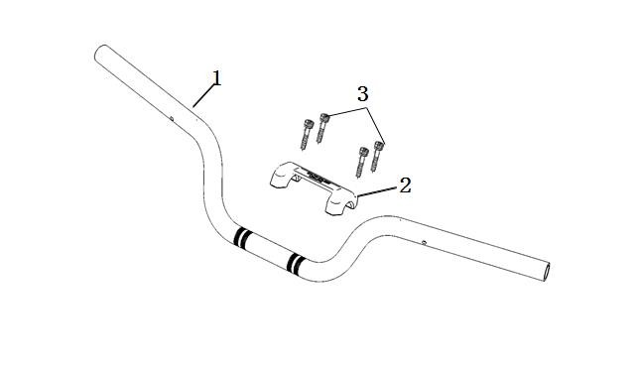
Soporte manillar
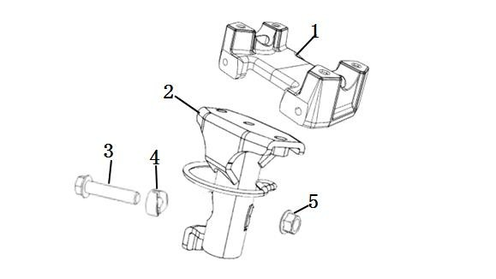
1 | 53230-TBG-A000 | Tablero de enlace ascendente | 1 | 8435596623555
2 | 53110-TBG-A00 | Madre | 1 | 8435596623562
3 | 95801-TAC-A00 | Perno de brida 10x45 (color trivalente) | 1 | 8435596623579
4 | 53124-TGF-A00 | Bloque de bloqueo de dirección | 1 | 8435596623586
5 | 90306-TAC-A00 | Contratuerca con brida 10x1,25 | 1 | 8435596623593
Rueda delantera
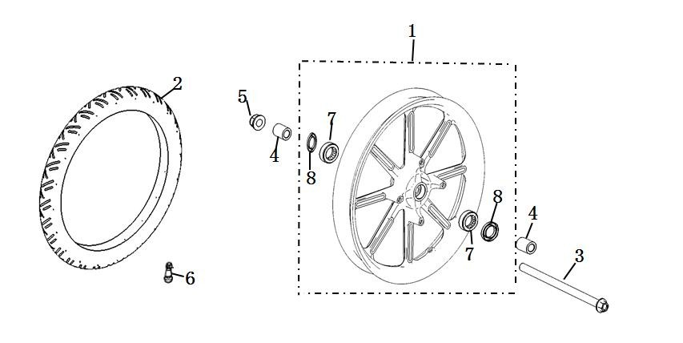
1 | 44800-TBG-A00 | Ensamblaje de rueda delantera | 1 | 8435596623609
2 | 44701-TBG-A00 | Neumáticos (100 / 80-16) | 1 | 8435596623616
3 | 44301-QSM-A00 | Eje frontal | 1 | 8435596623623
4 | 44311-QSM-A00 | Buje del lado de la rueda delantera | 2 | 8435596623630
5 | 90307-QSM-A00 | Contratuerca de brida M12 | 1 | 8435596623647
6 | 42702-QSM-A00 | Válvula | 1 | 8435596623654
8 | 90755-QSM-A00 | Sello de aceite (φ20xφ32x5) | 2 | 8435596623661
Suspensión delantera
1 | 61100-TBG-A00-P-MW02N | Guardabarros delantero (pintura) | 1 | 8435596623685
 | 61100-TBG-A00-P-MB01N | Guardabarros delantero (pintura) | 1 | 8435596623692
 | 61100-TBG-A00-P-WR04N | Guardabarros delantero (pintura) | 1 | 8435596623708
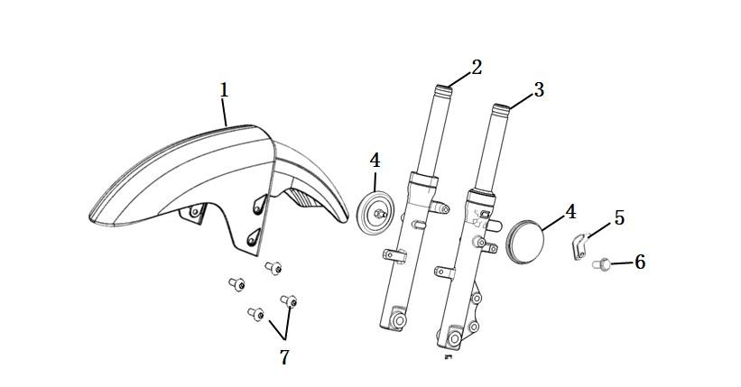
2 | 51400-TBG-A00 | Amortiguador delantero derecho | 1 | 8435596623715
3 | 51500-TBG-A00 | Amortiguador delantero izquierdo | 1 | 8435596623722
4 | 33742-TAC-A01 | Retrorreflector lateral | 2 | 8435596623739
5 | 53205-TBG-A00 | Abrazadera de manguera de freno | 1 | 8435596623746
6 | 95701-06012-08 | Perno de brida 6x12 (color zinc) | 1 | 8435596623753
7 | 95101-QSM-A00 | Tornillo escalonado de cabeza troncocónica recta con hexágono interior M6 | 4 | 8435596623760
CBS
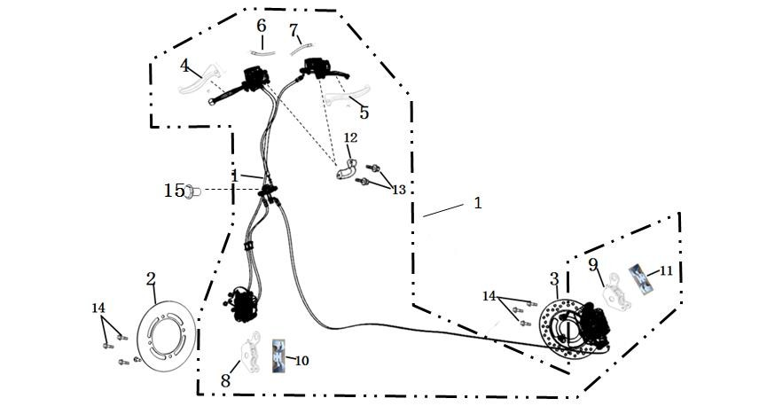
1 | 46000-TBG-A00 | Paquete CBS | 1 | 8435596623777
2 | 45251-QSM-F01 | Disco de freno delantero | 1 | 8435596623784
3 | 41300-TAC-A01 | Disco de freno trasero | 1 | 8435596623791
4 | 53176-QSM-D00 | Mango de freno trasero | 1 | 8435596623807
5 | 53175-QSM-D00 | Mango de freno delantero | 1 | 8435596623814
6 | 35345-QSM-A00 | Interruptor de luz de freno trasero | 1 | 8435596623821
7 | 35340-QSM-A00 | Interruptor de luz de freno delantero | 1 | 8435596623838
8 | 45310-TBG-A00 | Pastilla de freno delantero (juego) | 1 | 8435596623845
9 | 43310-TBG-A00 | Pastilla de freno trasero (juego) | 1 | 8435596623852
10 | 45108-QSM-C00 | Resorte de retorno del freno delantero | 1 | 8435596623869
11 | 43108-TBG-A00 | Resorte de retorno del freno trasero | 1 | 8435596623876
12 | 45517-QSM-A00 | Bloque de conexión del cilindro principal | 2 | 8435596623883
13 | 90102-QSM-A00 | Perno de brida 6x22 | 4 | 8435596623890
14 | 90105-QSM-A00 | Tornillo de montaje del disco de freno 8x25 | 7 | 8435596623906
Patas estacionamieto laterales
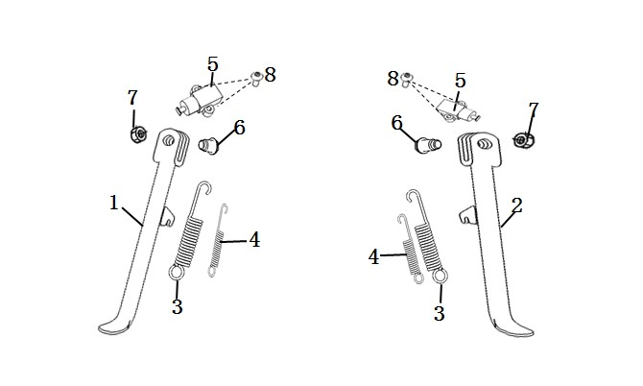
1 | 50530-TBG-A00 | Soporte del lado derecho | 1 | 8435596623913
2 | 50535-TBG-A00 | Soporte del lado izquierdo | 1 | 8435596623920
3 | 95014-72102 | Resorte de soporte lateral | 2 | 8435596623937
4 | 95014-72112 | Resorte auxiliar de soporte lateral | 2 | 8435596623944
5 | 35160-TBG-A00 | Interruptor de apagado del soporte lateral | 2 | 8435596623951
6 | 90110-QSM-F00 | Eje giratorio soporte lateral | 2 | 8435596623968
7 | 94031-10080 | Tuerca fina M10 | 2 | 8435596623975
8 | 93500-06016-0G | Tornillos empotrables en cruz 6x16 (zinc negro trivalente) | 4 | 8435596623982
Pata estacionamieto principal
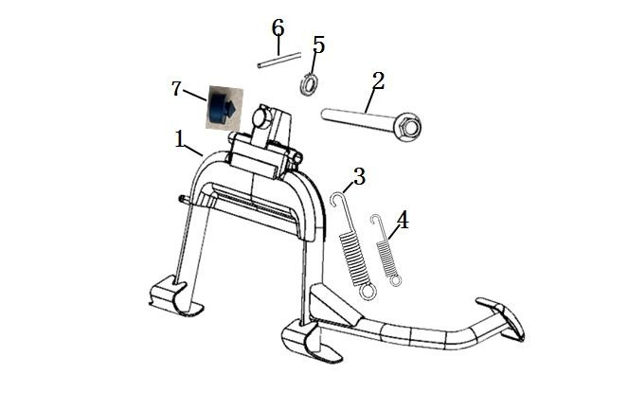
1 | 50540-TBG-A00 | Soporte principal | 1 | 8435596623999
2 | 50550-TBG-A00 | Eje de soporte principal | 1 | 8435596624002
3 | 95014-TAC-A00 | Resorte de soporte principal | 1 | 8435596624019
4 | 95015-TAC-EC0 | Soporte principal y muelle auxiliar | 1 | 8435596624026
5 | 94102-10800 | Arandela plana de 10 mm (color trivalente) | 1 | 8435596624033
6 | 94201-30250 | Pasador 3x25 (blanco trivalente) | 1 | 8435596624040
7 | 77206-TAC-A00 | Caucho redondo | 1 | 8435596624057
Estructura principal
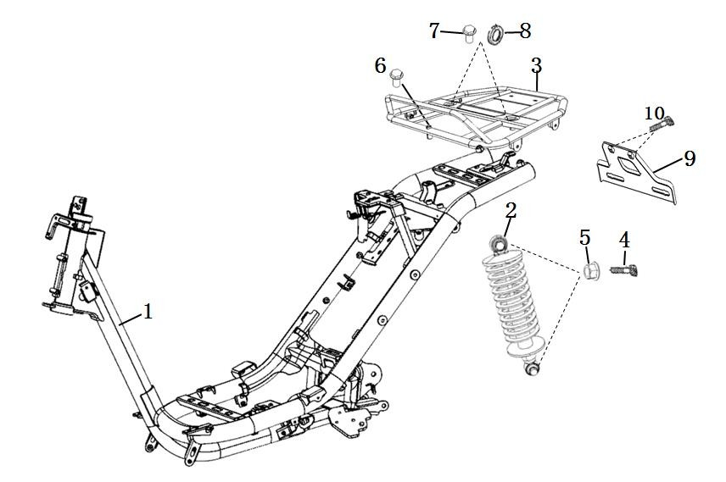
1 | 50100-TBG-A00 | Conjunto de marco | 1 | 8435596624064
2 | 52400-TBG-A00 | Amortiguador trasero | 1 | 8435596624071
3 | 50400-TBG-A00 | Estante trasero | 1 | 8435596624088
4 | 94050-10070 | Tuerca de brida M10 (negra) | 1 | 8435596624095
5 | 95801-10040-07 | Perno de brida 10x40 (negro) | 2 | 8435596624101
6 | 95801-TBG-A00 | Perno de brida 8x50 (trivalente negro) | 1 | 8435596624118
7 | 95701-08040-07 | Perno de brida 8X40 (trivalente negro) | 2 | 8435596624125
8 | 50165-TBG-A000 | Tapón de agujero roscado (M8) | 2 | 8435596624132
9 | 50420-TBG-A000 | Soporte de placa de matrícula | 1 | 8435596624149
10 | 95701-06012-08 | Perno de brida 6X12 (color trivalente) | 2 | 8435596624156
Soporte delantero
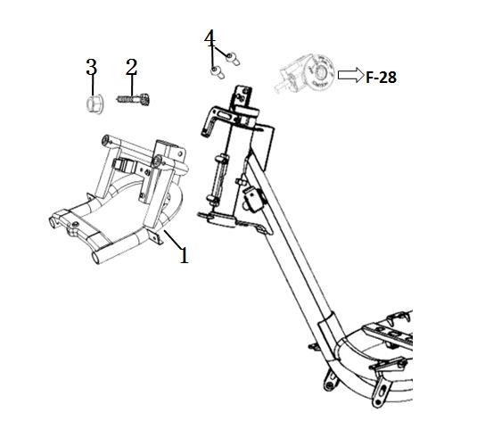
1 | 50310-TBG-A00 | Soporte delantero | 1 | 8435596624163
2 | 95801-TBG-A00 | Perno de brida 8x50 (trivalente negro) | 2 | 8435596624170
3 | 94050-08080 | Tuerca embridada M8 | 2 | 8435596624187
4 | 93606-TAC-A00 | Tornillos de cabeza avellanada empotrados en cruz 6x12 (color zinc) | 2 | 8435596624194
Cesta delantera
1 | 50350-TBGA-A00 | Cesta delantera | 1 | 8435596624200
2 | 50350-TBGA-A10 | Estante frontal | 1 | 8435596624217 | 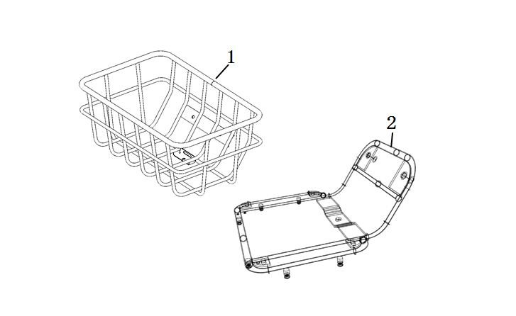
Soportes laterales
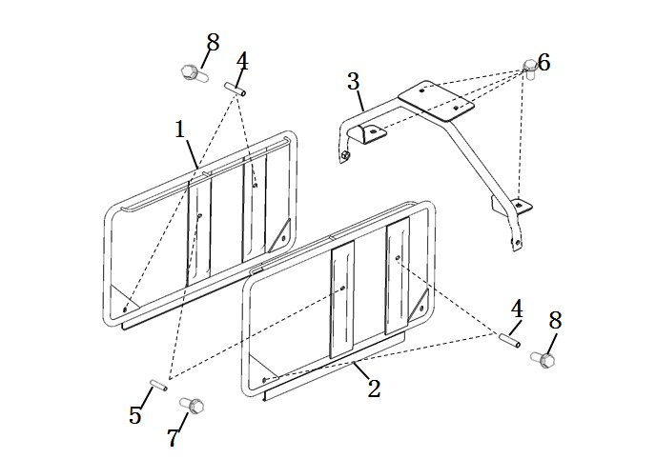
1 | 50460-TBGA-A001 | Estante derecho | 1 | 8435596624224
2 | 50461-TBGA-A001 | Estante izquierdo | 1 | 8435596624231
3 | 50463-TBGA-A002 | Soporte de estante lateral | 1 | 8435596624248
4 | 50464-TBGA-A001 | Estante lateral de manga larga | 4 | 8435596624255
5 | 50465-TBGA-A001 | Estante lateral manga corta | 2 | 8435596624262
6 | 95701-08016-07 | Perno de brida 8x16 (trivalente negro) | 4 | 8435596624279
7 | 95701-TBG-A100 | Perno de brida 8x60 (blanco trivalente) | 2 | 8435596624286
8 | 95801-08075-00 | Perno de brida 8x75 (blanco trivalente) | 4 | 8435596624293
Vástago de dirección
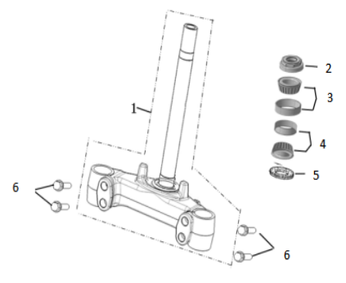
1 | 53200-TBG-A00 | Conjunto de columna de dirección | 1 | 8435596624309
2 | 53220-TBG-A00 | Combinación de tuercas de columna a prueba de polvo | 1 | 8435596624330
3 | 53216-TBG-A00-M1 | Cojinete (HR32005XJ) | 1 | 8435596624347
4 | 53217-TBG-A00-M2 | Conjunto de jaula (HR32006XJ) | 1 | 8435596624378
5 | 53214-TBG-A00 | Anillo de polvo | 1 | 8435596624385
6 | 95801-TAC-A10 | Perno de brida 10x45 (trivalente negro) | 4 | 8435596624392
Plásticos frontales
1 | 64300-TBG-A00 | Portada | 1 | 8435596624408
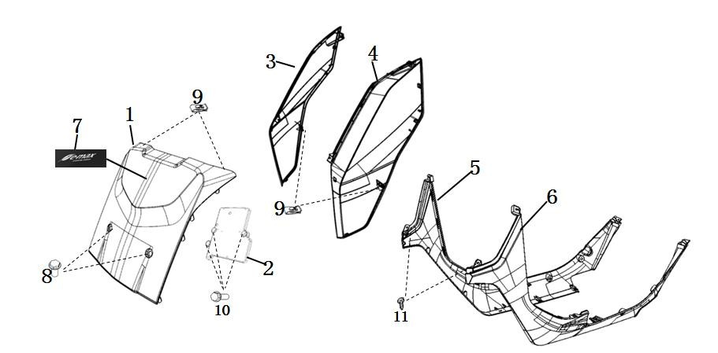
2 | 50502-TBG-A00 | Placa de montaje de componentes eléctricos | 1 | 8435596624415
3 | 64350-TBG-A00-P-MW02N | Cubierta lateral delantera derecha (pintura) | 1 | 8435596624422
 | 64350-TBG-A00-P-MB01N | Cubierta lateral delantera derecha (pintura) | 1 | 8435596624439
 | 64350-TBG-A00-P-WR04N | Cubierta lateral delantera derecha (pintura) | 1 | 8435596624446
4 | 64355-TBG-A00-P-MW02N | Cubierta lateral delantera izquierda (pintura) | 1 | 8435596624453
 | 64355-TBG-A00-P-MB01N | Cubierta lateral delantera izquierda (pintura) | 1 | 8435596624460
 | 64355-TBG-A00-P-WR04N | Cubierta lateral delantera izquierda (pintura) | 1 | 8435596624477
5 | 83520-TBG-A00 | Barra lateral derecha | 1 | 8435596624484
6 | 83620-TBG-A00 | Barra lateral izquierda | 1 | 8435596624491
7 | 87510-TBG-A00 | Adhesivo de gel de mascarilla grande frontal | 1 | 8435596624507
8 | 95701-08040-07 | Perno de brida 8X40 (trivalente negro) | 2 | 8435596624514
9 | 90303-GCC-000 | Clip de lengüeta M4 | 12 | 8435596624521
10 | 95701-06012-08 | Perno de brida 6X12 (color trivalente) | 3 | 8435596624538
11 | 93903-QSM-A00 | Tornillo autorroscante 4x12 (color trivalente) | 6 | 8435596624545
12 | 93500-QSM-C00 | Tornillo Phillips de cabeza plana grande 5X12 | 4 | 8435596624552
Cubierta chasis frontal
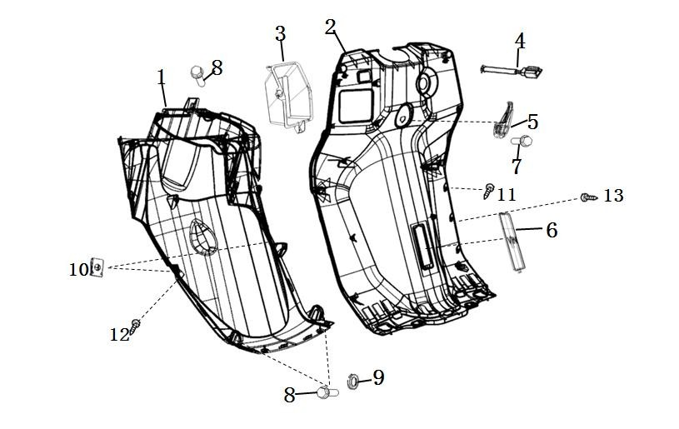
1 | 61110-TBG-A00 | Cubierta inferior delantera | 1 | 8435596624569
2 | 81141-TBG-A00 | Cubierta de haz principal | 1 | 8435596624576
3 | 64460-TBG-A00 | Caja de guantes | 1 | 8435596624583
4 | 35400-TAC-A00 | interfaz USB | 1 | 8435596624590
5 | 81132-TBG-A00 | conectar | 1 | 8435596624606
6 | 81133-TBG-A00 | Tapa de código VIN | 1 | 8435596624613
7 | 90111-QSM-A10 | Perno de escalón de brida M6 | 1 | 8435596624620
8 | 95701-06012-08 | Perno de brida 6x12 (color zinc) | 3 | 8435596624637
9 | 94100-TBG-A00 | Arandela plana 6mm trivalente negra | 2 | 8435596624644
10 | 90303-GCC-000 | Clip de lengüeta M4 | 2 | 8435596624651
11 | 93903-QSM-A10 | Tornillo autorroscante 4x12 (trivalente negro) | 14 | 8435596624668
12 | 93903-QSM-A00 | Tornillo autorroscante 4x12 (color trivalente) | 5 | 8435596624675
13 | 93903-24480 | Tornillo autorroscante 4x16 (trivalente negro) | 2 | 8435596624682
Cubierta asiento + suelo
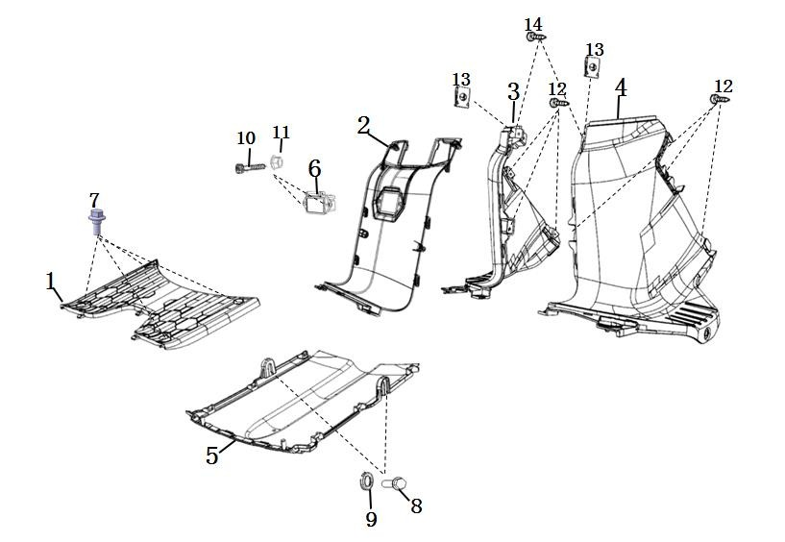
1 | 64310-TBG-A00 | Pedal | 1 | 8435596624699
2 | 83750-TBG-A00 | Cubierta central | 1 | 8435596624705
3 | 83760-TBG-A00 | Cubierta central derecha | 1 | 8435596624712
4 | 83765-TBG-A00 | Cubierta central izquierda | 1 | 8435596624729
5 | 50621-TBG-A00 | Cubierta inferior | 1 | 8435596624736
6 | 35310-TBG-A00 | Toma de carga del cuerpo | 1 | 8435596624743
7 | 90111-QSM-A10 | Perno de escalón con brida M6 (trivalente negro) | 4 | 8435596624750
8 | 95701-06012-08 | Perno de brida 6x12 (color zinc) | 2 | 8435596624767
9 | 94100-TBG-A00 | Arandela plana 6mm trivalente negra | 2 | 8435596624774
10 | 93500-04012-1G | Tornillos para empotrar en cruz 4x12 (zinc negro) | 2 | 8435596624781
11 | 94001-TBG-A00 | Tuerca hexagonal M4 (trivalente negro) | 2 | 8435596624798
12 | 93903-QSM-A00 | Tornillo autorroscante 4x12 (color trivalente) | 6 | 8435596624804
13 | 90303-GCC-000 | Clip de lengüeta M4 | 2 | 8435596624811
14 | 93500-QSM-C00 | Tornillo Phillips de cabeza plana grande 5X12 | 2 | 8435596624828
Cubiertas laterales traseras
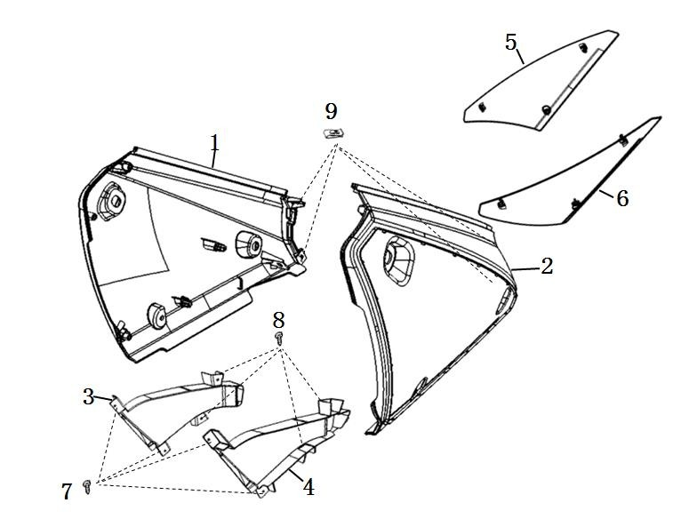
1 | 83500-TBG-A00-P-MW02N | Guardaespaldas derecho (pintura) | 1 | 8435596624835
 | 83500-TBG-A00-P-MB01N | Guardaespaldas derecho (pintura) | 1 | 8435596624842
 | 83500-TBG-A00-P-WR04N | Guardaespaldas derecho (pintura) | 1 | 8435596624859
2 | 83600-TBG-A00-P-MW02N | Guardaespaldas izquierdo (pintura) | 1 | 8435596624866
 | 83600-TBG-A00-P-MB01N | Guardaespaldas izquierdo (pintura) | 1 | 8435596624873
 | 83600-TBG-A00-P-WR04N | Guardaespaldas izquierdo (pintura) | 1 | 8435596624880
3 | 83505-TBG-A00 | Viento guía a la derecha | 1 | 8435596624897
4 | 83605-TBG-A00 | Viento guía a la izquierda | 1 | 8435596624903
5 | 83506-TBG-A00-S-MB02N | Cartelera a la derecha (pintura) | 1 | 8435596624910
 | 83506-TBG-A00-S-MB01N | Cartelera a la derecha (pintura) | 1 | 8435596624927
 | 83506-TBG-A00-S-WR04N | Cartelera a la derecha (pintura) | 1 | 8435596624934
6 | 83606-TBG-A00-S-MB02N | Cartelera a la izquierda (pintura) | 1 | 8435596624941
 | 83606-TBG-A00-S-MB01N | Cartelera a la izquierda (pintura) | 1 | 8435596624958
 | 83606-TBG-A00-S-WR04N | Cartelera a la izquierda (pintura) | 1 | 8435596624965
7 | 93903-24480 | Tornillo autorroscante 4x16 (zinc negro) | 4 | 8435596624972
8 | 93903-QSM-A00 | Tornillo autorroscante 4x12 (color zinc) | 8 | 8435596624989
9 | 90303-GCC-000 | Clip de lengüeta M4 | 4 | 8435596624996
10 | 93500-QSM-C00 | Tornillo Phillips de cabeza plana grande 5X12 | 2 | 8435596625009
11 | 95101-QSM-A00 | Tornillo escalonado de cabeza troncocónica recta con hexágono interior M6 | 2 | 8435596625016
12 | 83542-KPN-9000 | Plástico ovalado en forma de I | 4 | 8435596625023
Asiento
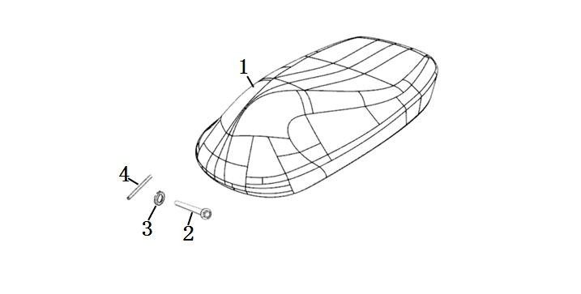
1 | 77200-TBG-A00 | Conjunto de cojín | 1 | 8435596625030
2 | 77211-TAC-A00 | Eje de cojín | 1 | 8435596625047
3 | 94102-08800 | Arandela plana de 8 mm (color trivalente) | 1 | 8435596625054
4 | 94201-16180 | Hendidura 1.6x18 (blanco trivalente) | 1 | 8435596625061
Caja asiento
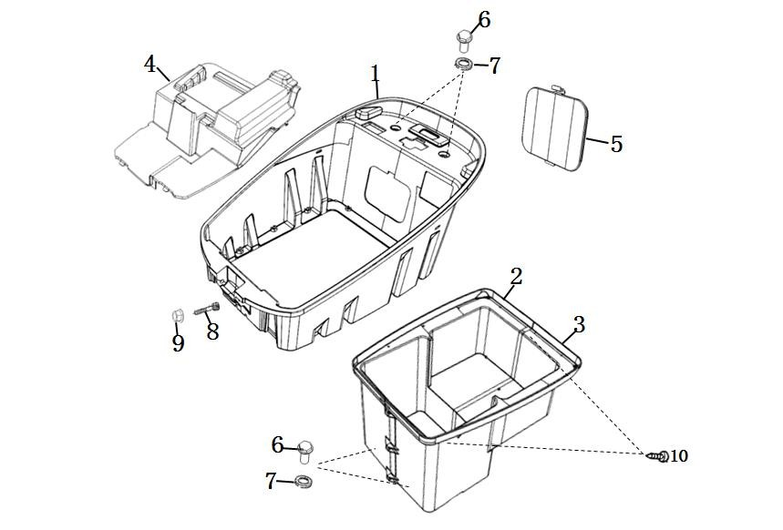
1 | 81250-TBG-A00 | caja de almacenaje | 1 | 8435596625078
2 | 81255-TBG-A00 | Caja de almacenamiento inferior derecha | 1 | 8435596625085
3 | 81256-TBG-A00 | Caja de almacenamiento inferior izquierda | 1 | 8435596625092
4 | 80101-TBG-A00 | Tapa del compartimento de la batería | 1 | 8435596625108
5 | 81252-TBG-A00 | Cubierta de mantenimiento del controlador | 1 | 8435596625115
6 | 95701-06012-07 | Perno de brida 6x12 (negro) | 4 | 8435596625122
7 | 94100-TBG-A00 | Arandela plana 6mm trivalente negra | 4 | 8435596625139
8 | 93500-05012-0H | Tornillos para empotrar en cruz 5x12 (color zinc) | 2 | 8435596625146
9 | 94050-05080 | Tuerca embridada M5 (color trivalente) | 2 | 8435596625153
10 | 93903-25220 | Tornillo autorroscante 5x12 (color zinc) | 13 | 8435596625160
Batería
1 | 31500-TBG-A00-M1 | Conjunto de batería (60V 45Ah) | 1 | 8435596625177
2 | 31512-TBG-A00-M1 | Mango de batería | 1 | 8435596625184
3 | 31500-TBG-A00-S1 | Etiqueta de mantenimiento de la batería | 1 | 8435596625191
4 | 31511-TBG-A00-M1 | Tapa de la batería | 1 | 8435596625207
5 | 31514-TBG-A00 | Toma de carga y descarga de batería | 1 | 8435596625214
6 | 31533-TBG-A00-M1 | Disipador de calor BMS | 1 | 8435596625221
7 | 31530-TBG-A00-M1 | Placa de circuito superior de batería BMS (60V45Ah) | 1 | 8435596625238
8 | 31531-TBG-A00-M1 | Placa de circuito inferior de batería BMS (60V45Ah) | 1 | 8435596625245
9 | 31532-TBG-A00-M1 | Línea de conexión de la placa de circuito superior e inferior de la batería BMS | 1 | 8435596625252
10 | 31518-TBG-A00 | Caucho de la carcasa inferior de la batería | 1 | 8435596625269
11 | 31519-QSM-F00 | Tornillo Torx interno de cabeza avellanada 4X18 (pegado) | 2 | 8435596625276
12 | 96700-04014-07 | Tornillo de cabeza hueca hexagonal 4x14 | 10 | 8435596625283
13 | 96700-04008-07 | Perno de cabeza hueca hexagonal 4x8 | 8 | 8435596625290
14 | 96700-03006-07 | Tornillo de cabeza hueca hexagonal 3x6 | 4 | 8435596625306
15 | 96700-05020-07 | Tornillo de cabeza hueca hexagonal 5x20 | 2 | 8435596625313
Motor
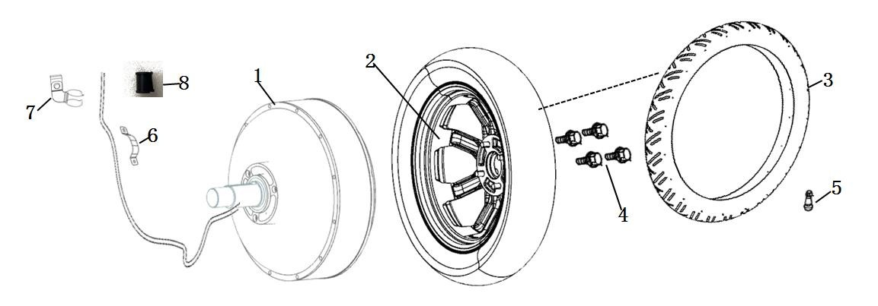
1 | 31100-TBG-A00 | Motor de rueda trasera (3500W) | 1 | 8435596625320
2 | 42800-TBG-A00 | Buje de rueda trasera (MT2.5-14) | 1 | 8435596625337
3 | 42701-TBG-A00 | Neumáticos (110 / 80-14 TL) | 1 | 8435596625344
4 | 44702-TAC-A00 | Válvula | 1 | 8435596625351
5 | 97701-TBG-A00 | Perno de montaje del cubo de rueda | 4 | 8435596625368
6 | 50159-TBG-A00 | Abrazadera para cable de batería | 1 | 8435596625375
7 | 50158-TBG-A00 | Abrazadera de alambre del motor | 1 | 8435596625382
8 | 50160-TBG-A00 | Abrazadera de goma | 2 | 8435596625399
Basculante
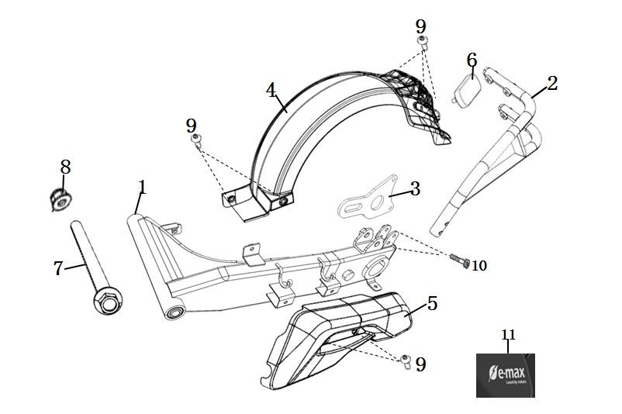
1 | 52100-TBG-A00 | Combinación de horquilla plana trasera | 1 | 8435596625405
2 | 52150-TBG-A00 | Soporte de guardabarros trasero | 1 | 8435596625412
3 | 43111-TBG-A00 | Soporte de pinza de freno trasero | 1 | 8435596625429
4 | 80100-TBG-A00 | Guardabarros trasero | 1 | 8435596625436
5 | 80104-TBG-A00 | Cubierta de horquilla plana trasera | 1 | 8435596625443
6 | 33741-QSM-C01 | Reflector retro | 1 | 8435596625450
7 | 52101-TBG-A00 | Eje de horquilla plano trasero | 1 | 8435596625467
8 | 90307-QSM-A00 | Contratuerca de brida M12 | 1 | 8435596625474
9 | 95101-TBG-A00 | Tornillo escalonado de cabeza plana recta con hexágono interior M6 (trivalente negro) | 7 | 8435596625481
10 | 95701-TBG-A00 | Perno de brida 6X30 (trivalente negro) | 2 | 8435596625498
11 | 88511-TBG-A00 | Adhesivo de gelatina para cubierta de horquilla plana trasera | 1 | 8435596625504
Luces traseras
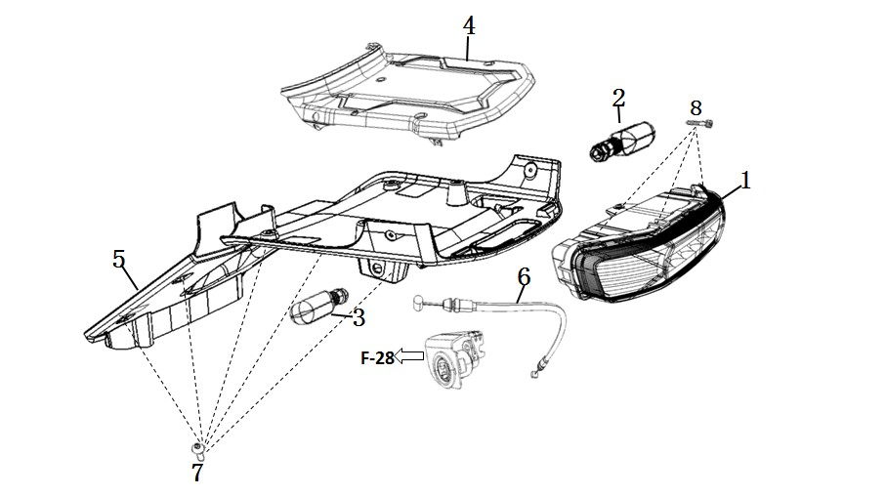
1 | 33700-TBG-A00 | Conjunto de luces traseras | 1 | 8435596625511
2 | 33400-TBG-A10 | Señal de giro trasera derecha | 1 | 8435596625528
3 | 33450-TBG-A10 | Señal de giro trasera izquierda | 1 | 8435596625535
4 | 83700-TBG-A00 | Cubierta central trasera | 1 | 8435596625542
5 | 50503-TBG-A00 | Contraportada | 1 | 8435596625559
6 | 77240-TBG-A00 | Cable de bloqueo de cojín | 1 | 8435596625566
7 | 93500-QSM-C00 | Tornillo Phillips de cabeza plana grande 5x12 | 12 | 8435596625573
8 | 91509-GE2-7605 | Tornillo escalonado con brida 5x11,5 | 3 | 8435596625580
Controlador
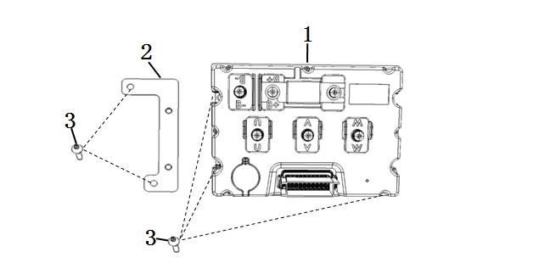
1 | 30100-TBG-A00-R00 | Controlador (versión 3500W 25km) | 1 | 8435596625597
 | 30100-TBG-A00-R10 | Controlador (versión 3500W 45km) | 1 | 8435596625603
 | 30100-TBG-A00-R20 | Controlador (versión de 3500 W de velocidad) | 1 | 8435596625610
2 | 50431-TBG-A00 | Placa adaptadora del controlador | 1 | 8435596625627
3 | 93500-06016-0G | Tornillos empotrables en cruz 6x16 (zinc negro trivalente) | 5 | 8435596625634
Partes eléctricas
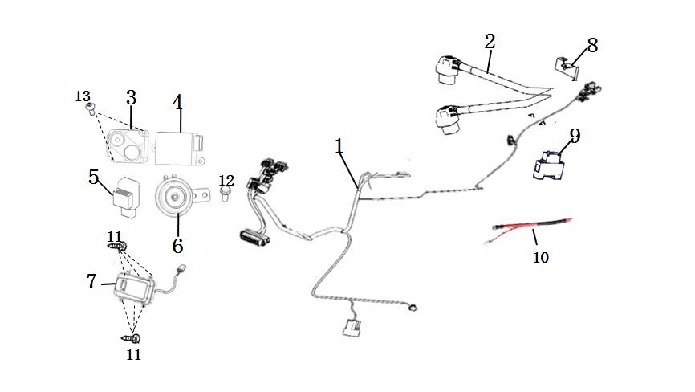
1 | 32100-TBG-A00 | Arnés principal | 1 | 8435596625641
2 | 32200-TBG-A00 | Línea auxiliar del arnés de cableado principal | 1 | 8435596625658
3 | 35020-TGC-A00-K | Kit de alarma (control remoto dual) | 1 | 8435596625665
4 | 32300-TAC-ED | DC-DC | 1 | 8435596625672
5 | 38300-QSM-AF0 | Relé de destello | 1 | 8435596625689
6 | 38110-TAC-A00 | trompeta | 1 | 8435596625696
7 | 30200-TBG-A00-NULL | Conjunto de ECU (sin módulo de comunicación) | 1 | 8435596625702
 | 30200-TBG-A00-4GEU | Montaje de la ECU (Europa 4G) | 1 | 8435596625719
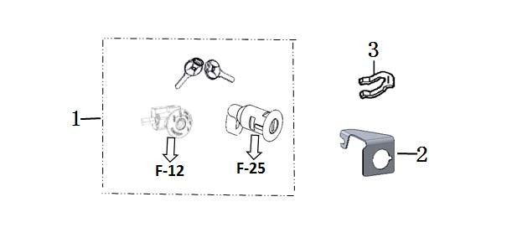
8 | 77232-TAC-A00 | Bloqueo de cojín electrónico | 1 | 8435596625726
9 | 35050-QSM-FA0 | Disyuntor (CDBK-125) | 1 | 8435596625733
10 | 32120-TBG-A00 | Línea de conexión del interruptor de aire | 1 | 8435596625740
Cerradura
1 | 77220-TBG-A00 | Bloqueo de coche completo | 1 | 8435596625757
2 | 77236-TBG-A00 | Soporte de cable de cojín | 1 | 8435596625764
3 | 75582-QSM-A00 | Bloqueo de lengüeta de instalación | 1 | 8435596625771
Cargador
1 | 35300-TBG-A00 | Cargador CE (60V15A) | 1 | 8435596625788
2 | 35320-TBG-A00-T2 | Cable de alimentación del cargador (estándar europeo) |  | 8435596625795
Accesorios
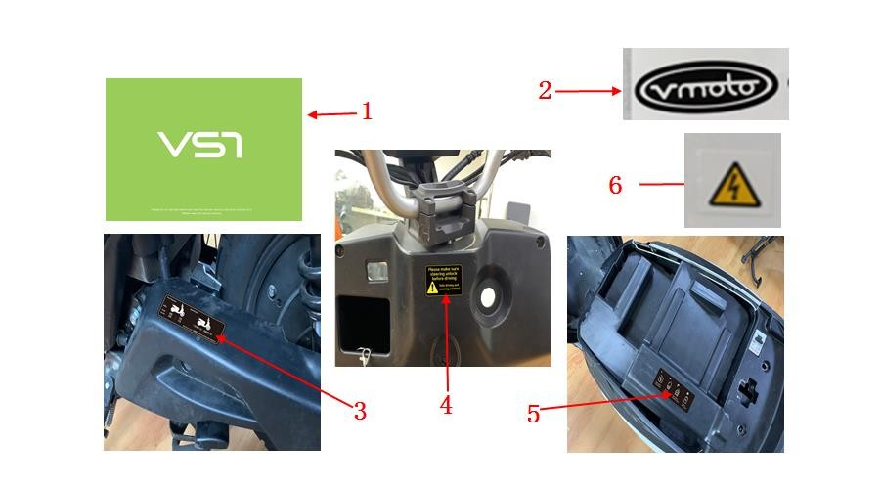
1 | 89130-TBG-A00 | manual | 1 | 8435596625849
2 | 87506-QSM-C50 | Etiquetas VMOTO | 1 | 8435596625856
3 | 87505-TBG-A00-EU | Etiqueta de presión de neumáticos (inglés) | 1 | 8435596625863
4 | 87560-QSM-A50 | Etiqueta de advertencia de conducción | 1 | 8435596625870
5 | 87503-TBG-A00-EU | Etiqueta de uso de la batería (inglés) | 1 | 8435596625887
6 | 87507-QSM-A00 | Etiqueta de advertencia de alto voltaje | 1 | 8435596625894

